【記入例】
様式第１３

取得財産等管理台帳
1
2
4
5
6
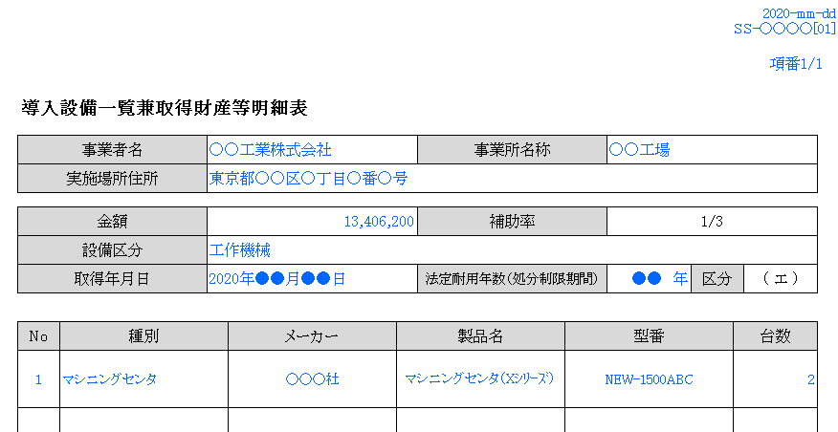
1
6
2
3
4
5
7
3
7
区分 | 財産名 |  | 規格 | 数量 | 単価 | 金額 | 取得年月日 | 処分制限期間 | 保管場所 | 補助率 | 備考
（エ） | 工作機械 |  |  | 一台 |  | 13,406,200円 | 2020年●●月●●日 | ●●年 | 東京都〇〇区○丁目○番○号 | 1/3

公募要領 P.6 「1.5 補助対象事業者 ④」 に記載されている 「本事業により取得した補助対象設備を、ＳＩＩが交付規程で定める取得財産等管理台帳に記載の上、善良な管理者の注意をもってその補助対象設備等を管理し、補助金の交付の目的に従って、その効率的運用を図る者であること。」 に則り、 下記の記載方法を参考の上、取得財産等管理台帳を作成し、事業に係る設備等を管理してください。

 |  | （合計） |  |  |  | 13,406,200円

（注） １．対象となる取得財産等は、補助金等に係る予算の執行の適正化に関する法律施行令（昭和３０年政令第２５５ 号）第１３条第１号から３号に定める財産、取得価格又は効用の増加価格が本交付規程第２３条第１項に定め る処分制限額以上の財産とする。 ２．財産名の区分は、（ア）不動産、（イ）船舶、航空機、浮標、浮さん橋及び浮ドツク、（ウ）（ア）（イ）に 掲げるものの従物、（エ）車両及び運搬具、工具、器具及び備品、機械及び装置、（オ）無形資産、（カ）開 発研究用資産、（キ）その他の物件とする。 ３．数量は、同一規格等であれば一括して記載して差し支えない。単価が異なる場合は分割して記載すること。 ４．取得年月日は、検収年月日を記載すること。 ５．処分制限期間は、本交付規程第２３条第２項に定める期間を記載すること。

